Blad1
Bestelformulier

Sturen naar:
mvanderklooster@davinci.nl
Naam aanvrager: | Arjan Kamberg
Aanvraagdatum: | 2022-01-26
Afdeling: | MKE
Project:
Aantal Studenten
Bestelnummer: | Artikelnaam of link | Product ( knipsel ) | Leverancier: | Stuks in badge | Aantal: | Prijs / stuk | Verzendkosten | Totaal (EUR) | Opmerkingen
 | WS2812B Rgb 5050 Smd DC5V Flexibele 8x32 | 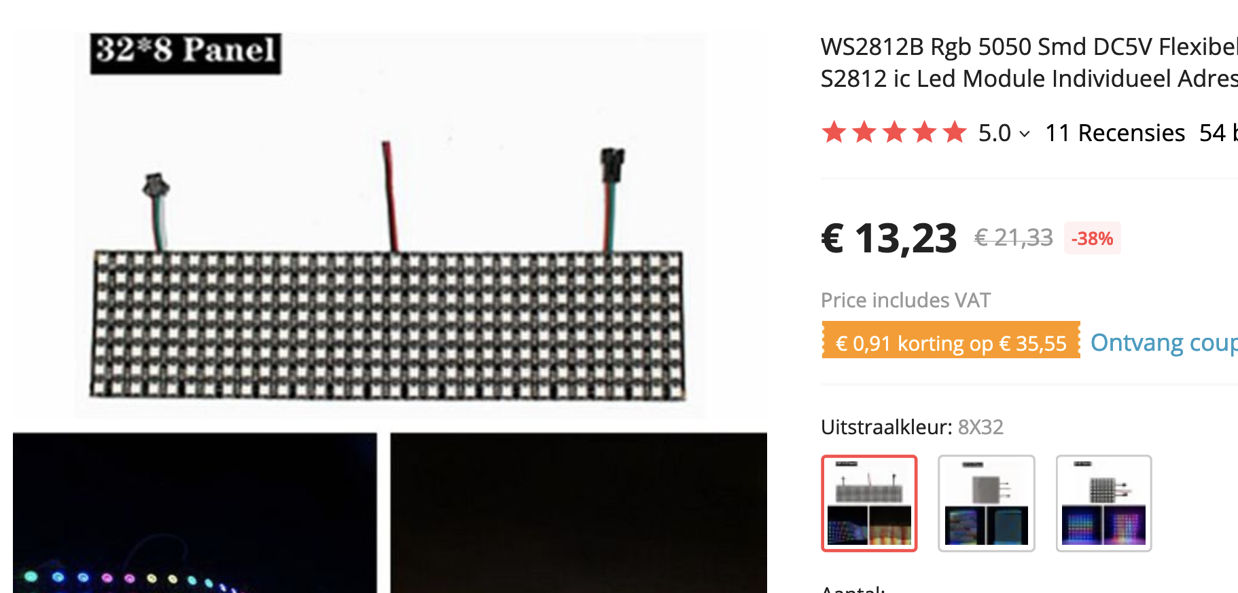 | https://nl.aliexpress.com/item/1005002218370346.html | 1 | 1 | € 13.230 | € 1.75 | € 14.98
 |  |  |  |  |  |  | € - | € -
Leveranciers:
 |  |  |  |  |  | Totaal |  | € 14.98
 | https://www.123inkt.nl/
 | https://www.123-3d.nl/
 | https://www.amtc.eu/
 | https://www.bol.com/nl/
 | https://www.conrad.nl/
 | https://www.dcvakkleding.nl/
 | https://www.dch.nl/
 | https://www.eurofysica.nl/
 | https://nl.farnell.com/
 | https://www.festo.com/nl/nl/
 | https://www.hackerstore.nl/
 | https://www.hbm-machines.com/
 | https://www.itsmenederland.nl/itsme/nl/EUR/
 | https://www.jongeneel.nl/
 | https://www.luijtenvvz.nl/home
 | https://www.manutan.nl/nl/mnl
 | https://www.mastermate.nl/
 | https://www.opitec.nl/
 | https://www.rcracingtwente.nl/
 | https://new.siemens.com/nl/nl.html
 | https://www.stabiplan.com/nl-nl
 | https://www.tech-specialist.com/
 | https://www.technischeunie.nl/
 | https://www.troteclaser.com/nl/
 | https://www.ijzerwinkel.nl/
 | https://vndsignmakers.nl/

